Накладная-№3
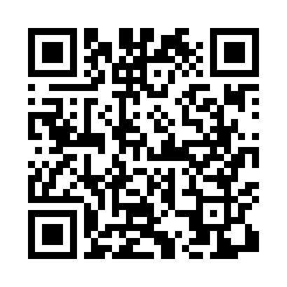
Номер товарно-транспортной накладной: |  |  | Торговый представитель: Amriyev Muhammad
Поставщик: Toshkent falcon fly 2 |  |  | Телефон торгового представителя: +998972880505
Дата отгрузки: 11.10.2025 |  |  | Контрагент: """" Klient
Дата консигнации: |  |  | Адрес:
Доставщик: |  |  | Телефон:
Телефон доставщика:
Время заказа: 11.10.2025 14:36:40
№ | Штрих-код | Название товаров (работ,услуг) | Количество | Количество в кейсе | Цена | Сумма
 |  |  | 16 |  |  | 61.1
1 | 6905621392388 | Металл қошиқ DB-92-38 | 5 | 5 шт. | 2.90 | 14.50
2 | 6905621392395 | Металл санчқи DB-92-39 | 5 | 5 шт. | 2.90 | 14.50
3 | 6947850431827 | Ручной совок с веником для уборки пола 792-30 33 DB-83-28 | 3 | 3 шт. | 4.40 | 13.20
4 | 6932143000019 | Ручной совок с веником для уборки пола 62-180 7-1 DB-83-95 | 1 | 1 шт. | 6.10 | 6.10
5 | 6916393131051 | Термос 777 XYD 2500 ml DB-131-5 | 2 | 2 шт. | 6.40 | 12.80
Итого: 61.1$|->UZS: 763,750.00

